订单
AIAG Plexus中英文出版物订单
序号 | 手册名称 |  | 单价 （含税9%） | 数量(本） | 小计(元） | 合计(元)
1 | AIAG VDA & FMEA 失效模式及影响分析手册 2019年第一版 (中英文对照纸质版） |  | ¥700 |  | ¥0 | ¥700
2 | IATF 16949:2016 GB/T 19001-2016 汽车质量管理体系标准及指南 2016年第一版 (中英文纸质版） |  | ¥700 | 1 | ¥700
3 | APQP 先期产品质量策划与控制计划 第二版 (中英文对照纸质版） |  | ¥450 |  | ¥0
4 | PPAP 生产零件批准过程 第四版 (中英文对照纸质版） |  | ¥450 |  | ¥0
5 | MSA 测量系统分析 第四版 (中英文对照纸质版） |  | ¥450 |  | ¥0
6 | SPC 统计过程控制 第二版 (中英文对照纸质版） |  | ¥450 |  | ¥0
备注： 1、预计发货时间：付款后3-5个工作日 2、全部手册都不含运费，一律发顺丰快递到付
说明（如何下单）：
1) 填写您需要订购的手册信息 2) 填写邮寄收货信息 3) 如果您需要发票，请填写发票信息 4) 完成后，请将此订单发送到 Publications@aiag.org.cn 5) 银行转账，微信或支付宝扫描二维码付款（需在付款备注栏写上联系人姓名或者公司名称） 6) 完成付款后，我们会根据收到的订单信息进行开票和邮寄

收货信息
公司名称 |  | 成都光华智能汽车部件有限公司
地址 |  | 四川省成都经济技术开发区（龙泉驿区）车城东五路272号1-7#车间
联系人 |  | 谭文波
手机 |  | 18980990401
邮箱 |  | tanwenbo@bjghrc.com
IATF16949认证证书号 |  | 证书编号: IATF20370-7，IATF数据库编号: 0368317
IATF认证证书颁发机构名称 |  | 华赛天成管理技术（北京）有限公司

发票信息（税点9%，科目：图书） 请注意：发票为增值税普通发票，不抵扣
普通 发票 | 公司名称 | 成都光华智能汽车部件有限公司
 | 公司税号 | 91510112MA6CA2CX5F
 | 地址和电话 | 四川省成都经济技术开发区（龙泉驿区）车城东五路272号1-7#车间 028-81359666
 | 开户行和账号 | 中国银行成都龙泉驿北泉支行126657168397
如果对发票有任何特殊要求，请提前邮件进行沟通，否则将按照客户预定表中填写的的信息开票，不予重开。

银行收款账户信息 |  | 微信扫码付款 |  | 支付宝扫码付款
 |  | 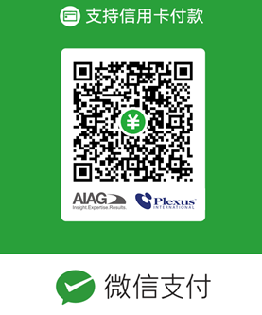 |  | 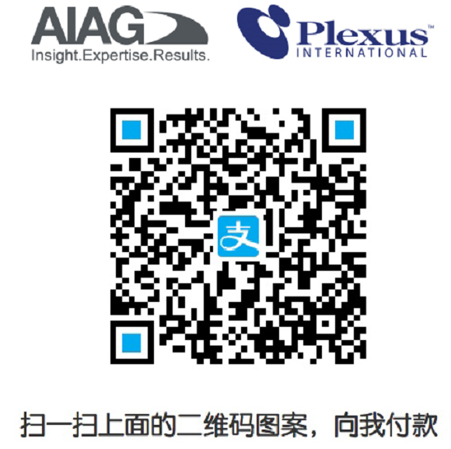
特此说明：请在付款备注栏注明联系人姓名或公司名称
★ 如有任何问题，可发送邮件到Publications@aiag.org.cn 或电询021-62350519

